2.pivot vc
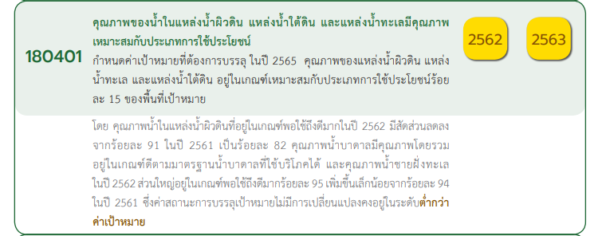

Count of ชื่อโครงการ / การดำเนินงาน | Column Labels
Row Labels | 2561 | 2563 | 2564 | 2565 | (blank) | Grand Total
180401V01 | 1 | 3 | 2 |  |  | 6
180401F0101 | 1 | 1 | 1 |  |  | 3
180401F0103 |  | 2 | 1 |  |  | 3
180401F0102
180401V02 | 1 | 1 | 1 | 1 |  | 4
180401F0201 | 1 | 1 |  | 1 |  | 3
180401F0202 |  |  | 1 |  |  | 1
180401F0203
180401V03 | 2 | 1 | 2 | 2 |  | 7
180401F0301 | 1 |  | 1 | 2 |  | 4
180401F0302 | 1 |  | 1 |  |  | 2
180401F0303 |  | 1 |  |  |  | 1
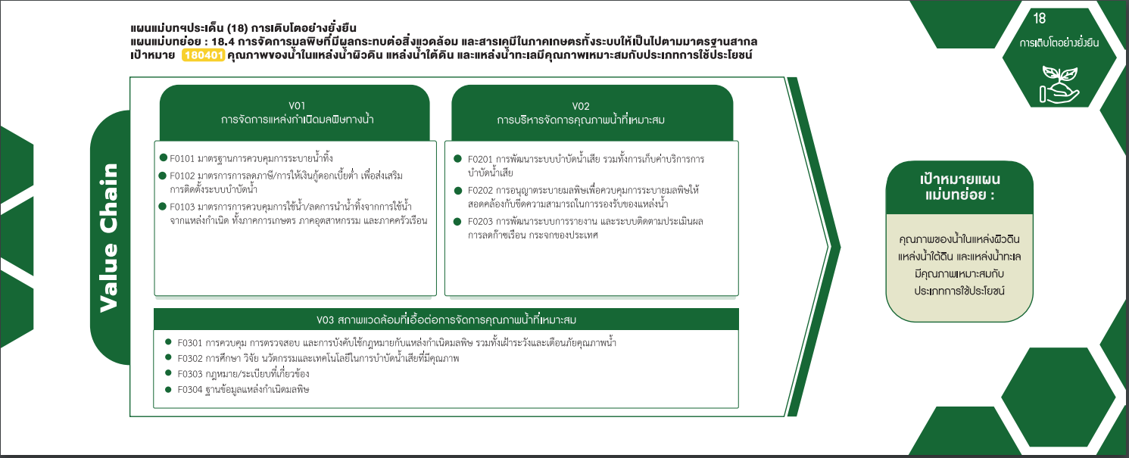
180401F0304
(blank) |  | 2 |  |  |  | 2
กรอกไม่ได้ |  | 2 |  |  |  | 2
Grand Total | 4 | 7 | 5 | 3 |  | 19

3 โครงการ
3 โครงการ
0 โครงการ
1 โครงการ

3 โครงการ
0 โครงการ

6 โครงการ
4 โครงการ

7 โครงการ

4 โครงการ
2 โครงการ
1 โครงการ
0 โครงการ

โครงการที่ไม่สามารถระบุความเชื่อมโยงกับปัจจัย 2 โครงการ

